Sheet1
 | Nội dung câu hỏi | Đáp án
1 | JAVA là gì ? | Java là 1 ngng lập trình hướng đối tượng.
2 | JDK, JRE, JVM | https://viettuts.vn/java/su-khac-nhau-giua-jdk-jre-va-jvm
3 | Thông dịch, biên dịch khác nhau như thế nào ?
4 | JAVA là ngôn ngữ thông dịch hay biên dịch ? | Là ngng biên dịch và thông dịch.
5 | Java Platform là gì? | oJava Platform (nền tảng Java) là một tập hợp các chương trình giúp phát triển và chạy các chương trình được viết bằng ngôn ngữ lập trình Java. oJava Platform bao gồm một công cụ thực thi (execution engine), trình biên dịch (compiler) và một bộ thư viện Java. oJAVA là ngôn ngữ độc lập với nền tảng. Nó không dành riêng cho bất kỳ bộ xử lý hoặc hệ điều hành. => Có nghĩa là chỉ cần cài Java Platform thì bất kỳ bộ xử lý hoặc hệ điều hành nào cũng có thể chạy Java. oĐiều này tương đương với việc: Nhờ Java Platform, ngôn ngữ Java có thể chạy ở bất kỳ bộ xử lý hoặc hệ điều hành nào.
6 | Các kiểu dữ liệu trong java, và giá trị mặc định khi khai báo. | char: '\u0000' long: 0L float: 0.0f double: 0.0d boolean false https://viettuts.vn/java/bien-va-kieu-du-lieu-trong-java
7 | Sự khác nhau giữa bộ nhớ heap và stack trong java?
8 | Trình bày các cách khởi tạo một mảng trong JAVA ?
9 | Phần tử của mảng có thể dùng kiểu dữ liệu nào, và có giá trị mặc định là gì ?
10 | OOP là gì ? | oLà kỹ thuật ánh xạ đối tượng thực tế vào ngôn ngữ lập trình.
11 | Phân biệt class và object | CLASS | OBJECT
 |  | oLà tập hợp các đối tượng có cùng thuộc tính và hành vi. | oLà 1 thể hiện 1 sản phẩm cụ thể của class.
 |  | oLà khuôn mẫu tạo nên các đối tượng. | oCác đối tượng sẽ có giá trị của thuộc tính và hành vi khác nhau để phân biệt với nhau.
 |  | 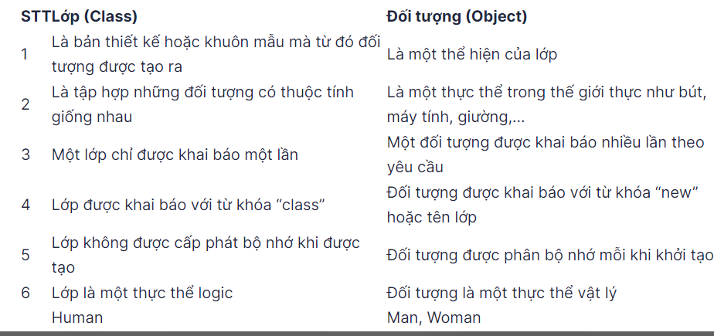
12 | Constructor là gì | oLà phương thức đặc biệt để khởi tạo đối tượng và được gọi thông qua từ khóa new.
13 | Cách khai báo constructor và đặc điểm constructor trong JAVA | oĐặc điểm: 1.Bắt buộc cùng tên với class. 2.Java cung cấp 1 Constructor mặc định không có tham số khi không khai báo Constructor. 3.Khi đã khai báo Constructor thì Constructor mặc định mất đi. 4.Một class trong Java có thể có nhiều Constructor khác nhau với điều kiện danh số tham số truyền vào khác nhau. 5.Có thể gọi Constructor của lớp hiện tại thông qua this(); **Lưu ý: this() luôn phải nằm ở dòng lệnh đầu tiên của body. 6.Contractor không có kiểu dữ liệu trả về.
14 | Phân biệt constructor và method | Constructor | Method
 |  | 1. Sử dụng để khởi tạo đối tượng. | Sử dụng thể thể hiện hành vi, hành động của đối tượng.
 |  | 2. Được gọi thông qua từ khóa "new". | Được gọi thông qua Method.
 |  | 3. Bắt buộc giống tên class. | Không bắt buộc giống tên class nhưng không nên đặt giống để tường minh code.
 |  | 4. Không có kiểu dữ liệu trả về. | Có kiểu dữ liệu trả về "void".
 |  | 5. Java class cung cấp 1 Constructor mặc định không tham số nếu không tạo 1 Constructor nào. | Java class không cung cấp method mặc định.
 |  | 6. Constructor không thể đi cùng các từ khóa: final, abstract, static. | Method thể đi cùng các từ khóa: final, abstract, static.
 |  | 7. Một lần tạo đối tượng là một lần gọi Constructor. | Method có thể được đối tượng gọi nhiều lần.
15 | Tính bao đóng là gì ? Làm sao để thu được tính bao đóng trong java ? | ]]]]]]]ư:]ơoTính báo đóng (Encapsulation): tính chất cho phép truy cập đến thuộc tính của đối tượng nhưng vẫn đảm bảo tính riêng tư và toàn vẹn dữ liệu của đối tượng. oThu được tính bao đóng bằng cách khai báo AM private ở thuộc tính, và triển khai các phương thức getter,setter cho các thuộc tính đó. oTriển khai tính bao đóng thông qua: +Private Access Modifier. +Get/Set.
16 | Tham trị, tham chiếu | 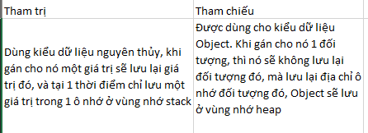 oTham trị: áp dụng đối với kiểu dữ liệu nguyên thủy. oTham chiếu: áp dụng đối với kiểu dữ liệu đối tượng. *Nhiều nnlt khác có truyền tham chiếu nhưng Java không có truyền tham chiếu. *Tham trị & tham chiếu -> Kiểu dữ liệu. *Truyền tham trị -> stack & heap. https://viettuts.vn/java/truyen-gia-tri-va-tham-chieu-pass-value-va-pass-reference-trong-java
17 | Từ khóa static dùng để làm gì ? | oTừ khóa static để khai báo các thành phần thuộc về lớp chứ không thuộc về đối tượng. oMục đích sử dụng: tiết kiệm tài nguyên, sd để tạo ra các lớp tiện ích (lớp dùng chung). oCác thành phần gồm: biến, method, khối, class (static nested class).
18 | Ràng buộc khi sử dụng static | oPhương thức static chỉ có thể gọi phương thức static. oPhương thức static chỉ có thể truy xuất biến static. oPhương thức static không thể sd this(), super(). oKhởi tạo biến static thông qua khối static. oPhương thức static không thể gọi đến non-static variable/ non-static method.
19 | Các loại biến trong JAVA | https://viettuts.vn/java/bien-va-kieu-du-lieu-trong-java
20 | Trình bày các loại access modifier, và phạm vi truy cập.
21 | Kế thừa trong JAVA là gì ? | Tính kế thừa: là cơ chế cho phép 1 lớp con sử dụng lại các đặc điểm và hành vi đã được định nghĩa trong lớp cha.
22 | Lớp con kế thừa được những tài sản nào(thuộc tính, phương thức) của lớp cha ? | Quan hệ giữa lớp con và cha là Is-a. Có thể kế thừa mọi thành phần ở subclass, trừ những thành phần khai báo private, không thể kế thừa Constructor của subclass. Thuộc tính và hành vi không khai báo AM private.
23 | Lớp Object là gì | Lớp Object là lớp gốc của mọi class Java. Nếu có 1 class không extends class nào thì sẽ extends object. toString() -> lấy ra thông tin đối tượng.
24 | Khái niệm đa hình | Tham chiếu có thể thuộc kiểu lớp cha của lớp đối tượng được tạo. Ta có thể viết những đoạn mã mà không phải sửa đổi khi ta bổ sung lớp con mới vào chương trình. Tính đa hình cùng hành vi ,hoạt động nhưng có nhiều cách thể hiện thông qua ngữ cảnh. Thể hiện ở overload và override.
25 | Phân biệt Overloading và Overriding | Overloading | Overriding
 |  | Cho phép định nghĩa các phương thức cùng tên nhưng khác danh sách tham số truyền vào. | Cho phép định nghĩa các phương thức đã được định nghĩa ở lớp cha. Cùng tên phương thức, danh sách tham số,..
 |  | Cùng 1 lớp | Xảy ra trong quan hệ kế thừa Is-a.
 |  | Thể hiện đa hình tại compile time VD: constructor | Thể hiện đa hình tại runtime VD: toString()
 |  | Xuất hiện khi trong 1 class tồn tại 1 method được định nghĩa lại cùng tên nhưng khác số lượng tham số đầu vào. | Xuất hiện khi trong class con tồn tại 1 method được định nghĩa với cùng tên và cùng số lượng với tham số, kiểu dữ liệu với method của class cha.
26 | ép kiểu là gì ? các loại ép kiểu | https://viettuts.vn/java/ep-kieu-trong-java +Ép kiểu là :Là cơ chế chuyển đổi một tham chiếu đến đối tượng thuộc loại này thành tham chiếu đến đối tượng thuộc loại khác +Ép kiểu tường minh: Downcasting: lập trình viên ép, trách nhiệm thuộc về lập trình viên, ko ép chương trình sẽ xảy ra lỗi tại compile, thất thoát bộ nhớ.cha phải con trái. muốn ko xảy ra lỗi thì phải sử dụng toán tử instance of để kiểm tra. +Ép kiểu ngầm đinh: Upcasting: trình biên dịch tự ép, mở rộng bộ nhớ, luôn đúng. Cha trái con phải
27 | Tính trừu tượng là gì ? | Tính trừu tượng (Abstract): là tính chất loại bỏ đi các thuộc tính hành vi không quan trọng, chỉ giữ lại những thành phần cần thiết. Hay nói cách khác không chỉ thể hiện tính năng mà không cần thể hiện chi tiết tính năng hoạt động nào. Thể hiện ở abtract class và interface.
28 | Phân biệt abstract class và interface | Abstract Class | Interface
 |  | Giống: +Không thể khởi tạo đối tượng +Thể hiện tính trừu tượng trong Java và sinh ra để kế thường + Một class thường nếu extend abtract class hoặc implement interface thì phải override các abtract method.
 |  | Là lớp có tính trừu tượng đến mức không thể tạo được đối tượng (tạo đối tượng sẽ vô nghĩa). | Là 1 lớp giao diện chỉ chứa các hằng số và abstract method. Interface sinh ra để tạo ra các bản thiết kế chứa các method dùng chung của các class.
 |  | 1.Vẫn có Constructor nhưng không thể tạo đối tượng. | Không có constructor và không thể tạo đối tượng.
 |  | 2.Class chứa abstract method bắt buộc là abstract class nhưng 1 abstract class không bắt buộc có abstract method. | Interface chỉ chứa các hằng số và abstract method. Mặc định hằng số là public static final (ngầm định), mặc định là public abstract method.
 |  | 3.Access modifier private/final không thể đi cùng với abstract method. | 1 Interface có thể extends 1 hoặc nhiều Interface khác.
 |  | 4.Abstract class có thể chứa non abstract method. | Khi 1 class triển khai (implement) 1 Interface thì bắt buộc phải triển khai tất cả các abstract method của Interface đó.
 |  | 5.Abstract class khi extends 1 abstract class khác thì không cần override lại các phương thức abstract. | Từ Java 8 trở đi abstract method của Interface có thể có phần thân nếu được khai báo cùng với default hoặc static. Từ Java 9 có thể đi cùng với AM private.
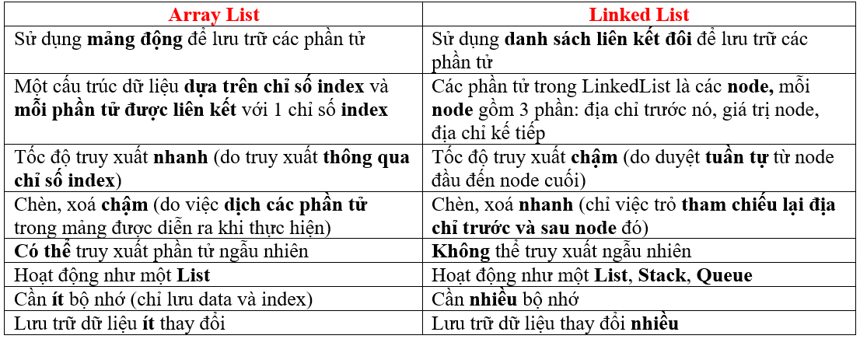
 |  | 6.Class thường khi extends abstract class bắt buộc phải override lại abstract method. | Từ dưới JV 8 thì abstract method không có phần thân
29 | So sánh ArrayList và LinkedList | ArrayList | LinkedList
 |  | Lưu dưới dạng mảng động | Lưu dưới dạng các node liên kết
 |  | Tốc độ truy xuất nhanh hơn | Tốc độ truy xuất chậm hơn
 |  | Tốc độ thêm, sửa, xóa chậm hơn | Tốc độ thêm, sửa, xóa nhanh hơn
30 | So sánh Array và ArrayList | Array | ArrayList
 |  | Kích thước mảng không đổi | Kích thước mảng có thể thay đổi
 |  | Lưu dđc cả kiểu nguyên thủy và đối tượng | Chỉ lưu được kiểu đối tượng. Đối với kiểu nguyên thủy thì Java cung cấp cơ chế autoboxing để chuyển kiểu nguyên thủy thành kiểu đối tượng (wrapper class)
 |  | Chỉ cung cấp thuộc tính length. | Cung cấp nhiều phương thức để thao tác với ArrayList
 |  | Tốc độ xử lý nhanh hơn ArrayList | Tốc độ xử lý chậm hơn Array
31 | So sánh List, Set và Queue ? | List | Set | Queue
 |  | List – là cấu trúc dữ liệu tuyến tính, trong đó các phần tử đc sắp xếp theo 1 thứ tự xác định, cho phép các phần tử đc trùng lặp nhau. - Các class triển khai của List: LinkedList, ArrayList,… | oSet – là cấu trúc dữ liệu tuyến tính, trong đó mỗi phần tử chỉ xuất hiện duy nhất 1 lần (tương tự như tập hợp trong toán học). - Các class triển khai của Set: + HashSet – các phần tử đc lưu trữ dưới dạng bảng băm, không duy trì thứ tự chèn, không lưu phần tử trùng lặp. + LinkedHashSet – các phần tử đc lưu trữ dưới dạng bảng băm với cấu trúc dữ liệu dạng danh sách liên kết, duy trì thứ tự chèn. + Tree Set – sử dụng 1 tree cho lưu giữ, mặc định các phần tử đc sắp xếp tăng dần(nhỏ- >lớn). | Queue - cấu trúc dạng danh sách. Thêm và lấy phần tử theo qui tắc FIFO (First In First Out). Các class triển khai của Queue: LinkedList, ArrayDeque, PriorityQueue.

32 | Set là gì, các lớp triển khai của Set | Set: Là cấu trúc lưu trữ các phần tử dưới dạng tập hợp. Lưu ý các phần tử không trùng lặp.
 | Các class triển khai | Hashset: các phần tử sẽ không duy trì thứ tự truyền vào khi lưu.
 |  | Linkedset: Lưu theo thứ tự truyền vào.
 |  | Treeset: Được sắp xếp sau khi truyền vào.
 |  | Enumset: (đặc biệt) ít sử dụng.
33 | Generic là gì | Là cách cho phép truyền dữ liệu vào là tham số, hay còn gọi là tham số hóa kiểu dữ liệu. cho phép sử dụng method, class, interface với nhiều kiểu dữ liệu khác nhau. Ký hiệu: E, T, N, K, V,...
34 | Ưu điểm và hạn chế khi dùng generic ? | Ưu điểm | Nhược điểm
 |  | Kiểm tra lỗi lúc biên dịch: giúp hạn chế bị lỗi lúc Runtime. | Không thể sử dụng với kiểu nguyên thủy (để sd thì dùng wrapper class)
 |  | Kiểu dữ liệu an toàn: Chỉ lưu một kiểu đối tượng duy nhất. Không cho phép lưu trữ 2 đối tượng có kiểu khác nhau. | Không sử dụng đc từ khóa static (vì chưa xác định đc kiểu dữ liệu nên chưa tạo đc bộ nhớ).
 |  | Tái sử dụng mã nguồn (sử dụng Generic có thể tạo ra các common class) | Không thể ép kiểu để kiểm tra (ví dụ: không ép đc Person -> Student).
 |  | không cần/hạn chế ép kiểu. | Không thể overloading (Ví dụ: phương thức List<String> và List<Integer> thì nó chỉ hiểu là List mà thôi).
 |  |  | Không thể tạo instance, Không thể khởi tạo mảng <E>.
 |  |  | Không thể sử dụng với static.
35 | Stack là gì, các phương thức của stack ? | Stack: Là cấu trúc dữ liệu dạng danh sách theo cơ chế LIFO (Last In First Out) hoặc FILO (First In Last Out)
 |  | Các phương thức thao tác: + Thêm : push, add + Lấy ra và xoá : pop (lấy ra phần tử trên cùng. Trả về phần tử đó) + Lấy ra không xoá: peek (lấy ra phần tử trên cùng nhưng không xoá). + Tìm kiếm: search + Chứa đối tượng: constains
36 | Queue là gì, các class triển khai của queue ? | Queue: hàng đợi. Là cấu trúc lưu trữ dữ liệu theo cơ chế FIFO (First In Last Out)
 |  | Queue – là cấu trúc dữ liệu dạng danh sách, thêm và xóa phần tử theo cơ chế FIFO. - Các phương thức thao tác: + Thêm phần tử add(đầy thì trả về ngoại lệ)/offer(trả về false), + Lấy ra xem element(rỗng thì ném ra ngoại lệ)/peek(trả về null), + Lấy ra xem phần tử đầu xem và xóa remove(rỗng thì ném lỗi)/poll(trả về null), + isEmpty, size,… - Các class triển khai của Queue: + LinkedList (đã học). + PriorityQueue – là 1 dạng Queue mà trong đó, các phần tử sẽ đc sắp xếp. + ArrayDeque – là 1 dạng Deque (Queue 2 chiều), implement Deque và Queue.
37 | Phương thức cơ bản của queue ? | oCác phương thức thao tác: + Thêm phần tử add(đầy thì trả về ngoại lệ)/offer(trả về false), + Lấy ra xem element(rỗng thì ném ra ngoại lệ)/peek(trả về null), + Lấy ra xem phần tử đầu xem và xóa remove(rỗng thì ném lỗi)/poll(trả về null), + isEmpty, size,…
38 | So sánh Comparable và Comparator, khi nào dùng cái nào ? | Comparable | Comparator

 |  | oKhi bài toán đã cho cần sắp xếp theo nhiều trường hợp khác nhau thì dùng comparator. oKhi bài toán đã cho chỉ yêu cầu 1 trường hợp sắp xếp.
39 | Map là gì, các class triển khai | oMap là cấu+ trúc dữ liệu theo cặp key-value. oĐặc điểm: +Các key không trùng nhau. +Key-value còn gọi là entry. +Value có thể trùng nhau. +Map thuộc Java Collection Framework
 |  | Các lớp triển khai: Hashmap LinkedHashmap Treemap
 |  | Hashmap | LinkedHashmap | Treemap
 |  | Bao gồm các đặc trưng của Map | Giống các đặc điểm của Hashmap | -
 |  | Không lưu trữ thứ tự chèn vào | Lưu trữ thứ tự chèn vào | Các phần tử được sắp xếp khi thêm vào
 |  | Có thể có 1 key null |  | Không chứa key null
 |  | Có thể có nhiều value null |  | Đối với key là object tự định nghĩa thì phải implement comparable hoặc comparator.
40 | Phương thức equals() và hashcode() trong Java là gì? | equals() | hashcode()
 |  | Dùng để kiểm tra 2 đối tượng bất kỳ có bằng nhau hay không? | Mã băm, là giá trị định danh cho 1 đối tượng, hashCode trả về của đối tượng được tạo ra sẽ là mã băm của địa chỉ để gom nhóm các đối tượng, giúp tăng tốc độ tìm kiếm của chương trình lên từ 30-50 lần.
 |  | Toán tử ‘= =’ được dùng để so sánh địa chỉ 2 đối tượng và giá trị của các biến nguyên thủy. Còn equals() được dùng để định nghĩa thế nào là 2 đối tượng trùng nhau, equals() chỉ áp dụng cho kiểu đối tượng, không áp dụng cho kiểu nguyên thủy. | Nếu hai đối tượng bằng nhau thì chúng phải có cùng hashCode().
 |  | Vì mặc định, equals() được triển khai trong Object class sẽ so sánh địa chỉ object thay vì so sánh giá trị các thuộc tính trong object. Hai đối tượng này là duy nhất và được cấp phát vùng nhớ riêng trong heap. | Nếu hai đối tượng có cùng hashCode() thì chúng có thể bằng nhau hoặc là không.
 |  | Muốn equals() so sánh giá trị các thuộc tính trong object thay vì so sánh địa chỉ thì phải override lại phương thức equals().
41 | Cây nhị phân là gì | Cây nhị phân (Binary tree): Cây nhị phân là một cấu trúc dữ liệu trong đó mỗi nút có thể có nhiều nhất 2 nhánh con được chia 2 nhánh là left-subtree và right-subtree. Các nút anh em nhau gọi là Sibling. Các nút không có node con gọi là Leaf node. Nút trên cùng của cây nhị phân được gọi là nút gốc hoặc nút cha và các nút dưới từ nút gốc được gọi là nút con. (Giá trị được sắp xếp left < center < right đối với BST). o Mỗi node có tối đa 2 node con. o Node không có node con là node lá. o Node cùng cha được gọi là node anh em. o Node trên cùng gọi là root. BST: Node bên trái < node gốc < node bên phải.
42 | Trình bày các cách duyệt cây nhị phân. | Inorder (trung thứ tự) – cây con trái -> node cha -> cây con phải. + Postorder (hậu thứ tự) – cây con trái -> cây con phải -> node cha. + Preorder (tiền thứ tự) – node cha -> cây con trái -> cây con phải. + Breath-first – duyệt lần lượt theo từng level(từ root xuống tầng thấp hơn theo chiều từ trái sang phải).
43 | Ngoại lệ (Exception là gì) ? | Exception hay còn gọi là ngoại lệ, là trường hợp bất thường xảy ra, có thể dẫn đến việc phá vỡ luồng thực thi hoặc chết chương trình.
44 | Phân loại Exception | Checked | Unchecked
 |  | Xảy ra trong quá trình compiler, bắt buộc phải xử lý. | Xảy ra trong quá trình runtime, không bắt buộc phải xử lý.
 |  | Bao gồm
 |  | FileNotFoundException: một file được chỉ định với đường dẫn không tồn tại, hoặc không có quyền truy cập vào file đó | NullPointerException: (được ném ra khi chương trình cố gắng tham chiếu tới một đối tượng nhưng nó không có vị trí nào trên bộ nhớ, tức là có giá trị null)
 |  | OIException: lỗi không đọc được file | ArrayIndexOutOfBoundException (truy nhập mảng với chỉ số không hợp lệ).
 |  | DatabaseException | NumberFormatException: (xảy ra khi cố gắng để chuyển đổi một chuỗi thành một số, xuất hiện khi khởi tạo biến bằng Integer.parseInt(scanner.nextLine()) hoặc Double.parseDouble(scanner.nextLine()))
 |  | ClassNotFoundException (nếu không thể chuyển kiểu object này sang kiểu object khác hoặc không tìm thấy class muốn tham chiếu tới) | InputMissMatchException (xảy ra khi cố gắng để chuyển đổi một chuỗi thành một số, xuất hiện khi khởi tạo biến bằng scanner. .nextInt() hoặc scanner. .nextDouble ()).
 |  |  | ArithmeticException (xảy ra khi chia cho số 0)
 |  | NoSuchFieldException. | ClassCastException
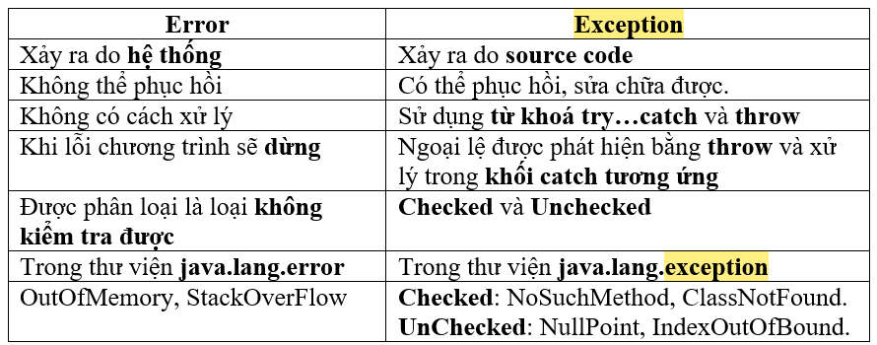
45 | Phân biệt Error và Exception | Error | Exception
 |  | Error không thể xử lý được, chắc chắn sẽ làm chết chương trình. Một số lỗi: StackOverFlowError (tràn vùng nhớ stack, stack đạt đến giới hạn tối đa). VitualMachineError (được ném ra khi máy ảo Java gặp lỗi nội bộ hoặc giới hạn tài nguyên, điều này khiến máy không thể hoạt động. Đây là một cơ chế tự bảo vệ được JVM sử dụng để ngăn toàn bộ ứng dụng bị treo). OutOfMemoryError (khi hết bộ nhớ trong heap, chủ yếu khi bạn cố gắng tạo một object và không có đủ không gian trên heap để phân bổ đối tượng đó). | Là trường hợp bất thường xảy ra có thể dẫn đến việc phá vỡ luồng thực thi hoặc chết chương trình.
46 | Có bao nhiêu cách để xử lý ngoại lệ (handle) | Throw | Throws
 |  | Ném ngoại lệ cho 1 nơi khác xử lý. | Khai báo 1 ngoại lệ.
 |  | Dùng try-catch: xử lí ngay tại nơi xảy ra exception.
47 | Một số lưu ý khi dùng try-catch | Lưu ý khi sd try-catch: + Tại một thời điểm chỉ xảy ra một ngoại lệ và tại một thời điểm chỉ có một khối catch được thực thi. Khi exception đã bị bắt ở một catch thì các catch tiếp theo sẽ không được bắt. + Tất cả các khối catch phải được sắp xếp từ cụ thể nhất đến chung nhất (từ exception con đến exception cha), tức là phải khai báo khối lệnh catch để xử lý lỗi NullPointerException, ArithmeticException, … trước khi khai báo catch để xử lý lỗi Exception. + Khối lệnh finally luôn được thực thi dù chương trình có xảy ra ngoại lệ hay không (ngay cả sử dụng lệnh return).(99.99% là thực thi còn 0.01% không thực thi là do một thread bị ngừng; sử dụng phương thức System.exit(); do một exception phát sinh trong finally block ). + Đối với mỗi khối try, có thể không có hoặc nhiều khối catch, nhưng chỉ có một khối finally. + Khối finally sẽ không được thực thi nếu chương trình bị thoát bằng cách gọi System.exit() hoặc xảy ra một lỗi (Error) không thể tránh khiến chương trình bị chết. + Khối try bắt buộc phải có. + Có thể không có catch nhưng phải có finally. oTry luôn phải có catch hoặc finally. o1 try có thể có nhiều catch nhưng chỉ có 1 finally duy nhất. oLevel các khối catch phải đi từ chi tiết nhất đến chung nhất. oTại mỗi thời điểm chỉ có 1 khối catch được thực thi. o Khối finally luôn thực thi trừ khi xảy ra các trường hợp: gặp câu lệnh System.exit(), Error sinh ra tại try hoặc catch.
48 | Serialization là gì ? lưu ý khí sử dụng Serialization | Serialization – là cơ chế cho phép chuyển đổi từ đối tượng (object) sang Byte Stream, ngược lại Deserialization là cơ chế chuyển từ Byte Stream sang Object. + Trong Java, để 1 Object có thể Serialization thì class đó phải implement Interface Serializable. + Khi lớp cha đã implement Serializable thì lớp con không cần implement lại Serializable. + Từ khóa transient/static giúp cho thuộc tính không bị Serializable.

